表紙
作成日
2005/5/15

ユーザー名 | 株式会社D.I works様
システム名 | D.Iブログ アカウント管理

 |  | 基本設計書

更新履歴

版数・リビジョン | 作成･更新日 |  | 改版理由・箇所 | PL | 担当
Rev 1.00 | 2023-06-24 |  | 初版作成 |  | 岡田

IO関連図
アカウント情報
ID
名前（姓）
名前（名）
カナ（姓）
カナ（名）
メールアドレス
パスワード
性別
郵便番号
住所（都道府県）
住所（市区町村）
住所（番地）
アカウント管理関連図
システム名 | 画面名 | 作成会社 | 担当者
DIブログ | アカウント登録 |  | 岡田
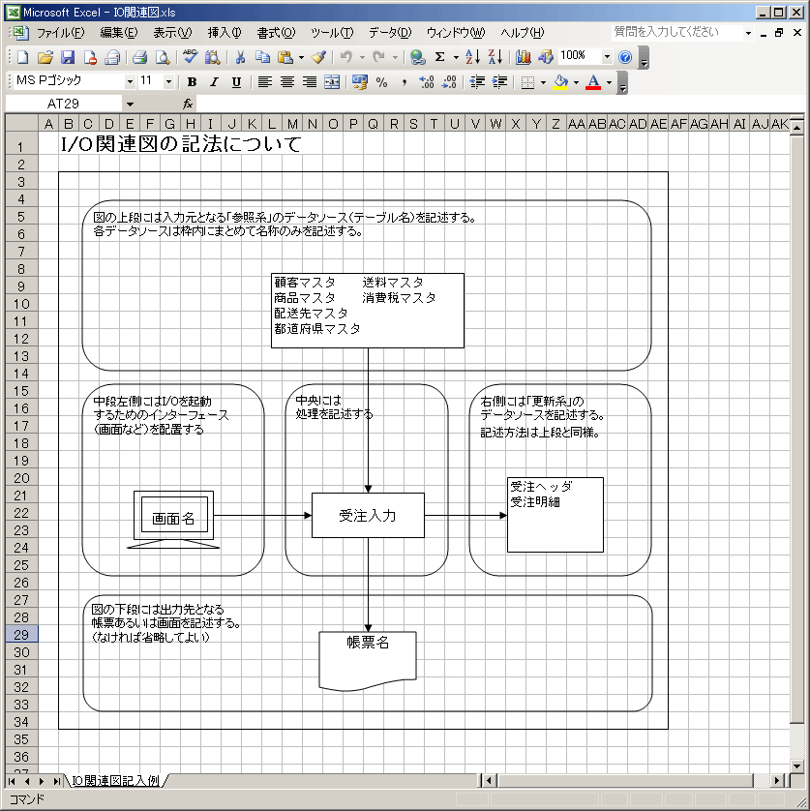

アカウント登録画面

更新・削除・PW変更
アカウント検索
アカウント登録

アカウント検索

備考

アカウント登録画面レイアウト
アカウント登録画面レイアウト
システム名 | 画面名 |  |  |  | 作成会社 | 担当者
DIブログ | アカウント登録 |  |  |  |  | 岡田

 | ナビゲーションバー
検索

印刷

閉じる
 |  | アカウント登録画面

 |  |  | 名前（姓）

 |  |  | 名前（名）

 |  |  | カナ（姓）

 |  |  | カナ（名）

 |  |  | メールアドレス

 |  |  | パスワード

 |  |  | メールアドレス

 |  |  | 性別

 |  |  | 郵便番号

 |  |  | パスワード

 |  |  | 住所（都道府県）

 |  |  | 住所（市区町村）

 |  |  | 住所（番地）

 |  |  | アカウント権限

 |  |  |  | 確認する

フッター

アカウント登録確認画面レイアウト
アカウント登録確認画面レイアウト
システム名 |  | 画面名 |  |  |  | 作成会社 | 担当者
DIブログ |  | アカウント登録確認画面 |  |  |  |  | 岡田

 |  | ナビゲーションバー
検索

印刷

閉じる
 | アカウント登録確認画面

 |  |  |  | 名前（姓） | 田中

 |  |  |  | 名前（名） | たろう

 |  |  |  | カナ（姓） | タナカ

 |  |  |  | カナ（名） | タロウ

 |  |  |  | メールアドレス | tanaka@gl.com

 |  |  |  | パスワード | ⚫︎⚫︎⚫︎⚫︎⚫︎⚫︎

 |  |  |  | 性別 | 男

 |  |  |  | 郵便番号 | 1234567

 |  |  |  | 住所（都道府県） | 北海道

 |  |  |  | 住所（市区町村） | 旭川市

 |  |  |  | 住所（番地） | あいうえお1-2-3

 |  |  |  | アカウント権限 | 一般

 |  |  | 前に戻る |  | 登録する

フッター

アカウント更新確認画面レイアウト
アカウント更新確認画面
システム名 |  | 画面名 |  |  |  | 作成会社 | 担当者
DIブログ |  | アカウント更新確認画面 |  |  |  |  | 岡田

 |  | ナビゲーションバー
検索

 | アカウント更新確認画面

 |  |  |  | 名前（姓） | 田中

 |  |  |  | 名前（名） | たろう

 |  |  |  | カナ（姓） | タナカ

 |  |  |  | カナ（名） | タロウ

 |  |  |  | メールアドレス | tanaka@gl.com

s |  |  |  | 性別 | 男

 |  |  |  | 郵便番号 | 1234567

 |  |  |  | 住所（都道府県） | 北海道

 |  |  |  | 住所（市区町村） | 旭川市

 |  |  |  | 住所（番地） | あいうえお1-2-3

 |  |  |  | アカウント権限 | 一般

 |  |  | 前に戻る |  | 登録する

フッター

アカウント削除画面レイアウト
アカウント削除画面
システム名 |  | 画面名 |  |  | 作成会社 | 担当者
DIブログ |  | アカウント削除画面 |  |  |  | 岡田

 |  | ナビゲーションバー
検索

 | アカウント削除画面

 |  |  | 名前（姓） | 田中

 |  |  | 名前（名） | たろう

 |  |  | カナ（姓） | タナカ

 |  |  | カナ（名） | タロウ

 |  |  | メールアドレス | tanaka@gl.com

 |  |  | パスワード | 安全のため表示されません

 |  |  | 性別 | 男

 |  |  | 郵便番号 | 1234567

 |  |  | 住所（都道府県） | 北海道

 |  |  | 住所（市区町村） | 旭川市

 |  |  | 住所（番地） | あいうえお1-2-3

 |  |  | アカウント権限 | 一般

 |  |  | 確認する

フッター

